職務経歴書（様式２）
職務経歴書
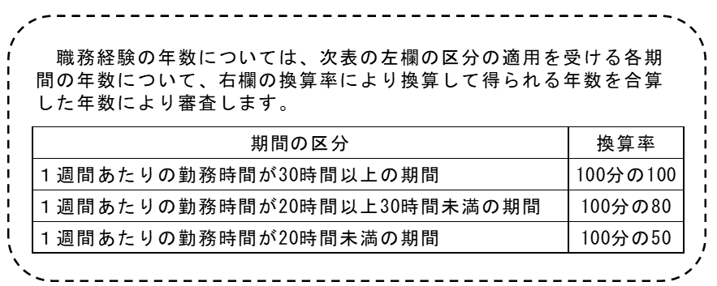

 |  |  |  |  |  |  |  | 整理番号（※事務記入欄）

 |  |  |  |  |  |  |  | 採用希望区分 | 上席看護指導官（任期付職員）

 |  |  |  |  |  |  |  | ふりがな
 |  |  |  |  |  |  |  | 氏 名

 |  |  |  |  |  |  |  | 看護師免許取得年月日
◆ 職務経歴を以下に記載してください。
合計 |  |  |  | -
期 間 |  | 月数 | 年月数 |  | 区分 | 勤務先名称 | 業務内容（担当業務の詳細、実績等）、ポジション（職位、部下の数等） |  |  | 勤務時間数 （１週間あたり）
自動で入力されない場合はプルダウンリストから選んでください
 | ～ |  |  | -
 | ～ |  |  | -
 | ～ |  |  | -
 | ～ |  |  | -
 | ～ |  |  | -
 | ～ |  |  | -
 | ～ |  |  | -
 | ～ |  |  | -
 | ～ |  |  | -
 | ～ |  |  | -
 | ～ |  |  | -
 | ～ |  |  | -
 | ～ |  |  | -
 | ～ |  |  | -
 | ～ |  |  | -

◆看護師免許以外で、 取得した資格があれば、以下に記載してください。
取得年月日 |  | 名称

